Abb. H1-1web
Zurück zum Inhalt
Abb. H1-1web: Relation grundmittelfinanzierten Personals (Vollzeitäquivalente*) zu Studierenden (Anzahl Studierende pro Vollzeitäquivalent)
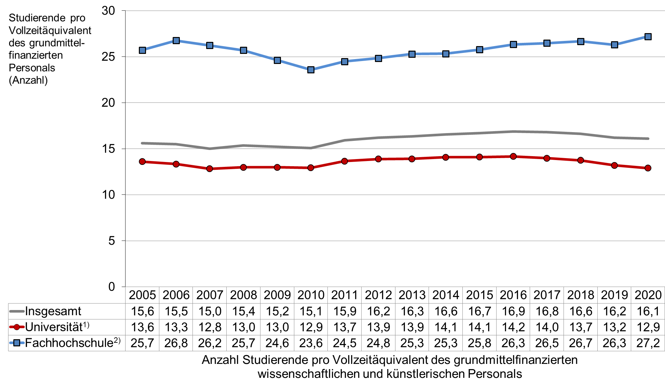

* Vollzeitäquivalente bis 2018: Berechnung nach standardisierten VZÄ-Anteilen; hauptberufliches wissenschaftliches und künstlerisches Personal: Vollzeit = 1,0 VZÄ, Teilzeit = 0,5 VZÄ, nebenberufliches Personal: Gewichtung mit 0,2. Vollzeitäquivalente ab 2019: Berechnung nach tatsächlichen Arbeitszeitanteilen des hauptberuflichen wissenschaftlichen und künstlerischen Personals, nebenberufliches Personal wird mit 0,2 gewichtet. 1) Universitäten und gleichgestellte Hochschulen (Pädagogische Hochschulen, Theologische Hochschulen) einschl. Kunsthochschulen. 2) Fachhochschulen ohne Verwaltungsfachhochschulen. Quelle: Statistische Ämter des Bundes und der Länder, Hochschulpersonalstatistik, eigene Berechnungen

